Left Click
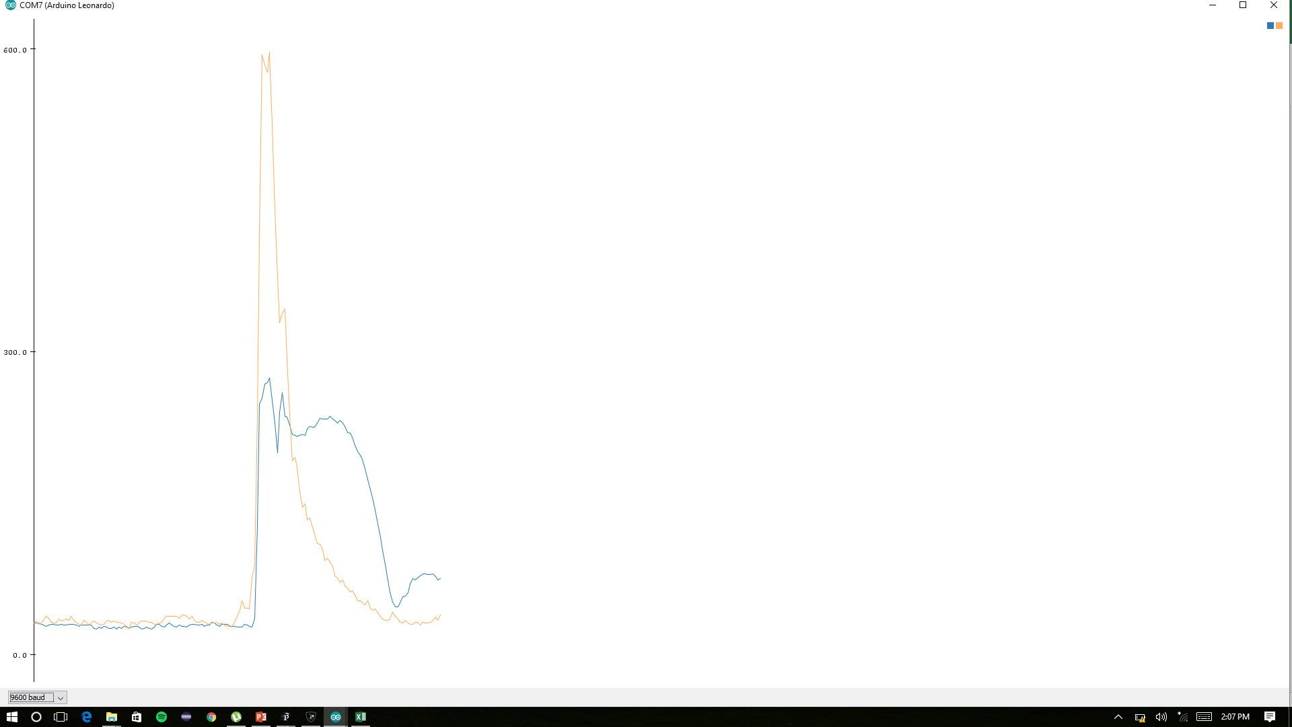
58,56
59,50
39
46,37
46,37
45,38
46,43
48,41
47,41
48,42
47,41
46,43
48,40
46,41
45,39
44,38
45,44
45,42
45,39
44,35
45,34
47,34
47,40
46,41
46,38
48,36
45,34
44,32
41,32
42,33
42,33
41,38
42,36
41,40
41,41
41,40
43,37
41,36
41,35
40,37
43,33
42,34
43,32
43,30
43,31
43,30
43,34
42,35
43,34
43,32
43,31
43,32
42,29
42,28
41,30
42,34
42,36
42,32
41,33
42,48
41,60
41,54
41,48
39,49
40,46
42,54
42,53
43,49
44,54
41,47
41,51
40,52
65,120
125,192
197,280
235,422
239,388
220,391
194,336
165,303
150,249
144,200
130,163
129,167
130,178
135,163
132,155
126,139
120,136
123,132
122,119
115,107
111,104
109,102
109,98
103,89
97,80
91,75
88,76
83,68
76,76
71,75
66,73
60,66
52,57
45,56
44,57
41,50
41,50
41,56
44,54
45,54
44,56
45,48
46,47
46,48
48,47
48,48
49,47
49,52
47,53
49,45
50,42
50,44
48,39
48,41
51,40
52,39
51,43
50,38
50,35
50,31
46,31
45,30
47,36

Right Click

44,37
28,36
27,28
28,32
27,29
27,27
25,26
26,29
26,32
27,30
27,28
27,26
28,30
26,29
27,29
25,27
26,27
26,27
26,26
26,25
25,23
26,25
26,27
25,26
23,26
23,28
23,27
22,26
21,25
20,31
19,28
19,26
20,27
20,34
20,33
21,37
20,40
21,34
20,30
21,28
21,25
22,25
20,25
21,23
24,21
24,20
23,19
24,21
27,164
34,458
40,493
44,517
58,544
59,609
52,598
50,555
48,493
44,395
39,314
38,241
34,197
33,170
30,156
29,148
29,146
30,145
26,144
23,144
23,143
23,139
21,145
20,144
21,140
20,135
21,134
21,138
21,132
20,124
20,121
20,111
21,115
21,108
20,105
20,101
20,88
20,95
21,90
22,84
21,87
19,79
21,77
20,73
19,68
21,63
20,67
20,66
20,61
20,63
20,55
20,56
19,58
21,62
20,57
19,50
20,58
19,53
19,47
19,43
18,48
19,46
18,41
18,38
17,37
17,37
21,40
20,42
19,38
19,32
18,32
17,31
17,29
17,29

Double Click
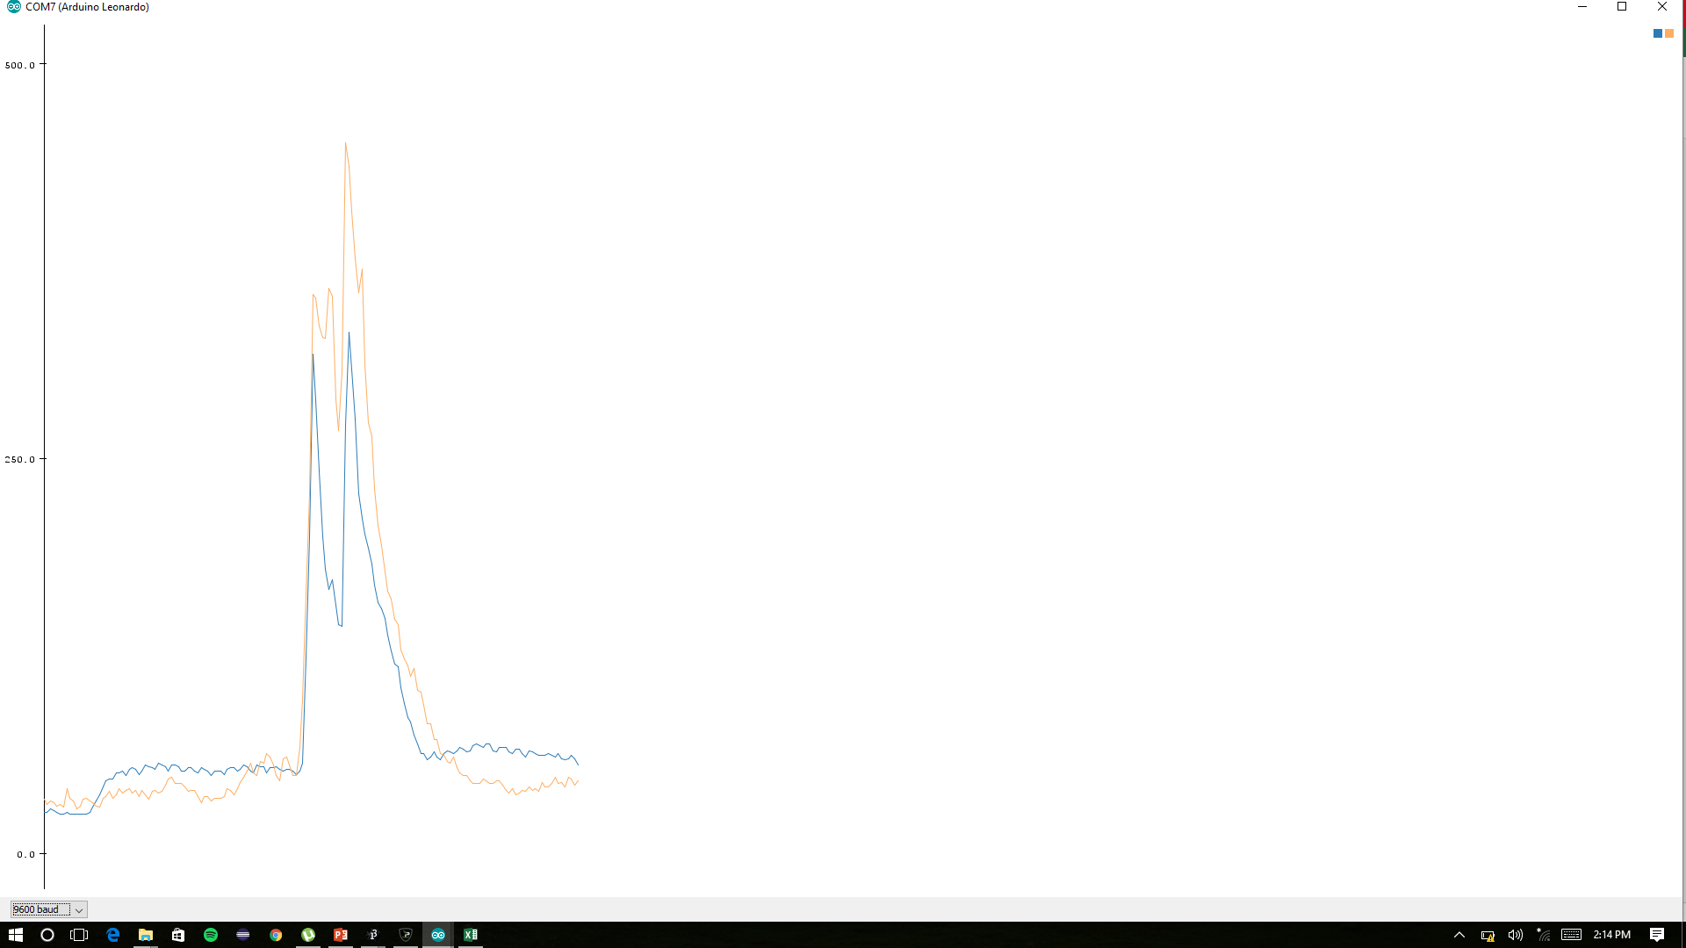
526,272
514,262

47,40
51,43
52,43
52,42
50,38
50,40
54,40
53,46
54,47
51,48
54,47
53,49
53,48
49,51
52,48
55,46
54,44
52,48
52,46
56,47
55,51
54,53
51,49
55,47
54,50
55,50
53,58
53,55
54,56
54,69
53,59
53,54
58,51
56,51
54,44
51,39
55,40
54,43
65,101
166,232
184,304
171,355
181,385
171,401
144,352
123,330
117,314
107,344
103,291
98,284
92,273
85,234
80,225
77,189
75,164
71,171
87,218
267,390
304,503
296,504
274,461
237,398
209,364
179,339
180,377
175,337
168,319
162,305
150,285
145,259
141,226
140,203
128,194
118,174
109,161
106,162
95,156
85,141
76,133
75,128
69,111
63,114
60,119
62,104
62,112
60,102
59,88
56,86
57,80
57,73
59,65
60,62
60,59
59,56
63,58
63,57
63,60
60,56
64,51
64,45
62,43
64,44
64,42
64,41
62,44
63,42
62,39
64,36
63,43
62,42
61,46
62,45
63,62
59,60
61,52
60,51
60,46
60,43
62,63
62,57
63,55
60,57
61,57
61,52
60,49
59,47
58,49
60,58
58,53
63,50
62,47
61,44
59,49
60,49
60,45
58,45
60,43
60,44
60,46
57,45
59,48
58,44
57,42
57,53
56,50
57,52

Grab
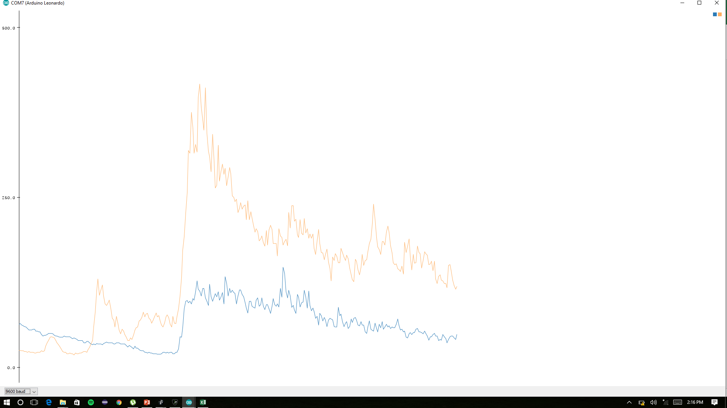
30,34
29,35
29,36
27,39
24,45
24,41
24,35
22,35
21,41
21,46
23,41
23,41
24,43
23,44
25,39
24,40
24,39
23,44
22,42
22,43
23,46
22,47
24,50
23,49
24,43
24,49
26,51
28,47
25,48
27,46
25,41
25,40
27,42
26,38
24,37
23,39
24,45
24,54
24,52
23,45
29,63
62,131
62,136
59,121
52,99
60,132
66,148
71,170
80,207
122,253
133,311
129,373
133,392
202,396
209,386
222,395
231,401
236,423
223,406
257,376
305,360
287,355
247,411
224,376
257,376
248,368
224,442
219,391
213,461
215,409
217,358
213,361
209,328
210,338
192,365
193,344
179,302
184,307
168,297
182,265
177,227
172,254
158,263
154,235
144,228
153,245
161,242
159,242
137,245
118,257
135,217
127,311
121,276
108,277
114,239
123,231
106,245
95,254
97,249
112,293
109,244
107,228
97,217
91,218
98,195
99,204
108,197
92,180
113,180
98,190
88,239
112,212
105,192
97,185
85,182
84,184
95,170
96,173
93,178
92,225
99,198
85,175
126,169
109,168
113,173
103,174
92,166
109,191
104,165
88,166
86,154
90,177
86,187
80,182
104,195
101,185
85,175
90,181
85,187
77,185
77,190
75,161
76,150
81,155
78,168
77,174
76,189
79,174
83,161
85,175
77,217
82,217
95,198
88,180
78,186
73,175
78,159
86,218
88,216
75,183
74,192
69,237
86,214
80,217
72,199
68,189
69,214
68,184
67,159
63,208
64,233
71,262
66,225
59,228
61,199
54,194
64,246
65,200
70,181
64,225
63,200
60,174
64,214
68,174
62,161
57,181
61,182
64,209
62,165
65,191
57,172
61,157
62,192
56,266
57,220
60,247
54,220
54,189
52,201
50,181
48,163
49,202
53,173
52,166
49,155
48,162
49,184
53,155
49,146
47,201
46,180
59,231
55,191
59,164
52,151
49,203
48,168
53,168
46,148
45,166
51,165
52,155
48,130
54,120
46,118
44,99
54,122
62,114

Drag
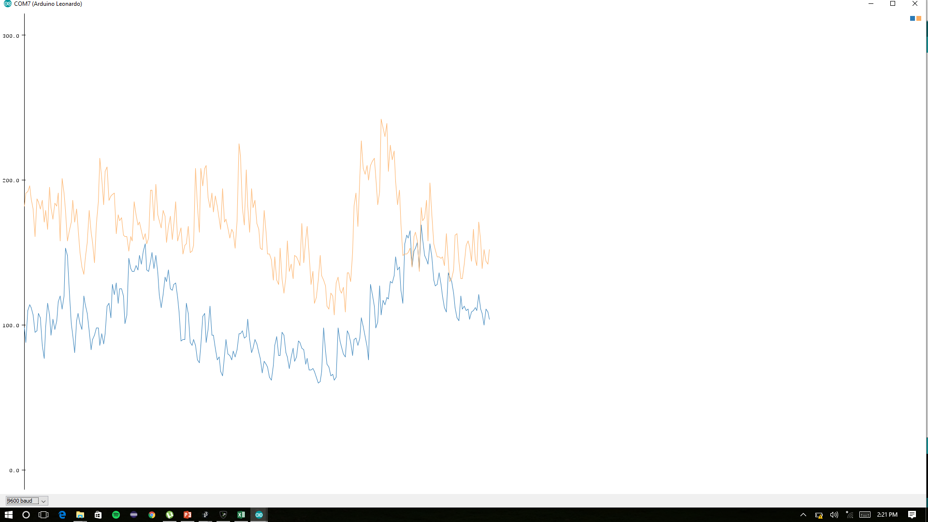
31,22
31,22

86,165
78,161
88,160
82,165
90,177
90,164
80,163
77,158
88,193
100,177
105,176
115,192
119,179
109,185
107,180
109,190
135,188
132,175
124,191
117,173
119,189
120,203
117,185
104,195
105,184
104,180
92,170
100,187
102,198
107,180
103,216
95,205
122,203
121,224
109,204
98,211
93,221
80,184
83,167
87,156
81,160
82,161
103,166
94,174
83,172
79,165
95,157
90,137
83,138
85,160
86,153
101,159
89,164
87,153
87,173
96,160
95,182
103,182
100,172
99,163
112,149
120,137
138,138
125,140
125,134
130,141
133,131
131,119
123,121
121,137
124,128
122,128
132,132
120,114
117,126
118,112
131,128
125,138
113,116
106,107
105,107
109,108
108,114
113,104
112,110
129,101
120,93
115,104
113,109
127,103
120,109
112,128
111,128
106,140
111,126
112,141
136,145
123,136
123,158
121,145
134,131
132,137
125,134
119,128
123,122
116,132
113,128
113,120
107,118
130,104
127,111
120,127
118,116
126,122
115,121
107,113
111,148
116,144
115,162
111,174
117,155
110,146
127,172
128,164
130,148
115,154
116,153
106,159
124,160
122,152
128,145
156,135
146,128
126,129
131,150
144,153
134,175
122,163
110,173
99,180
96,166
98,169
102,169
106,168
115,165
108,158
107,153
111,141
113,141
117,159
116,136
118,136
104,125
107,123
113,118
119,126
114,126
109,139
112,118
108,119
126,117
123,108
136,103
135,105
124,104
124,111
124,107
123,123
120,133
128,138
129,138
118,140
113,140
121,139
127,128
124,127
117,127
116,148
118,131
134,145
118,120
115,128
113,123
120,122
118,110
114,125
113,137

Drop
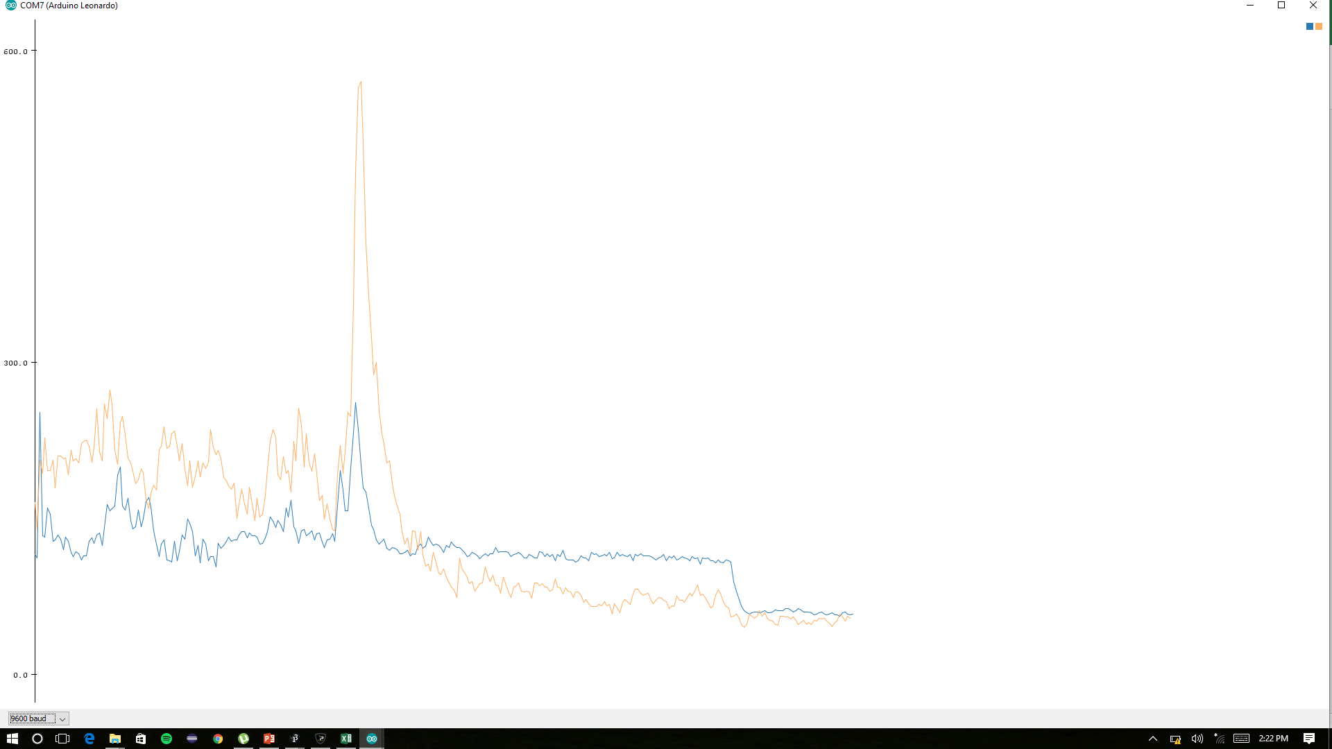
45,43
44,40

127,222
103,227
97,223
123,256
125,227
122,226
114,241
97,225
135,201
148,240
124,218
116,217
119,191
105,194
150,197
165,172
134,187
135,172
130,174
153,198
128,218
136,194
162,194
139,204
123,194
127,166
126,176
111,165
103,189
104,176
104,187
107,189
120,186
103,164
92,161
105,156
104,172
110,171
91,194
97,171
107,168
126,149
117,147
97,189
97,178
95,166
106,143
94,122
95,145
92,159
93,139
97,149
103,154
98,188
90,189
97,180
121,194
115,208
125,183
126,195
117,179
118,159
122,188
130,163
113,178
113,173
108,176
112,167
153,169
141,195
166,264
171,410
251,477
279,545
289,500
233,444
195,405
216,433
200,405
169,371
147,299
132,255
131,250
126,237
105,206
94,182
87,184
84,164
86,150
85,160
82,139
83,134
95,125
88,122
82,130
77,151
72,132
79,109
78,110
74,113
78,103
95,97
94,94
91,94
83,106
83,91
88,91
85,95
81,92
82,87
92,118
90,113
83,96
83,89
83,92
77,88
76,83
76,98
80,96
81,90
81,95
80,94
83,85
78,92
84,109
82,105
80,114
85,109
86,104
81,89
76,89
77,86
82,88
76,80
79,99
80,96
78,91
69,88
71,86
69,83
81,81
72,71
78,67
80,58
85,68
79,62
79,67
76,63
71,67
68,60
72,77
71,81
71,72
76,73
71,85
73,90
77,90
74,79
72,70
65,76
71,63
73,65
72,65
75,55
76,54
71,72
73,66
73,75
69,75
67,78
67,75
67,69
61,67
68,60
69,58
69,55
67,52
74,64
75,80
73,88
69,90
67,79
68,67
64,64
62,66
62,62
66,64
69,81
70,76
67,64
68,58
69,66
68,59
68,51
63,49
65,52
64,45
63,43
60,39
65,49
65,48
66,46
64,44
65,45
65,48
66,49
64,50
62,48
64,52
64,47
63,51
59,57
60,56
62,50
64,47

Snap

659,447
660,
86,51
97,49
103,53
106,56
109,59
107,62
108,61
106,70
110,73
107,66
107,67
102,68
102,68
104,68
104,69
105,69
106,72
110,71
105,72
106,76
101,72
107,75
108,74
105,67
107,65
105,70
108,68
111,63
107,69
104,68
113,63
111,65
112,65
111,60
120,65
115,63
110,61
106,69
105,70
110,76
108,71
105,72
105,70
108,71
108,68
111,74
110,73
113,70
112,73
123,76
121,69
121,86
119,83
124,84
128,79
119,78
122,70
115,77
115,85
115,81
109,93
120,109
116,108
112,104
131,104
145,114
140,126
128,119
119,107
126,111
111,118
100,132
100,164
104,190
106,163
117,151
117,132
128,137
129,132
139,166
156,230
222,347
228,398
209,355
182,314
151,267
154,315
143,302
153,253
134,236
128,211
132,200
129,182
125,171
125,155
124,147
126,158
130,167
119,171
122,158
118,164
117,156
112,143
123,134
119,130
121,136
119,155
117,153
114,133
112,122
111,116
105,144
109,127
108,143
107,121
110,111
114,117
109,109
111,102
105,100
110,107
110,98
112,97
110,100
109,107
118,128
113,139
113,134
108,121
109,112
104,112
105,108
102,105
109,116
108,106
106,107
107,124
108,116
109,106
112,97
113,93
110,85
135,81
123,69
114,65
108,92
110,99
107,104
101,97
107,88
109,83
111,96
110,83
109,73
106,72
111,75
108,82
111,78
106,70
113,70
109,70
104,77
91,77
80,70
75,76
71,80
72,76
72,75
71,69
72,64
73,61
74,60
71,60
72,60
72,55
74,58
73,55
73,58
72,57
73,53
74,53
81,58
88,61
96,61
100,59
102,65
106,61
109,60
110,60
106,61
112,63
111,65
112,72
106,68
109,73
110,72
110,68
105,65
105,64
108,65
109,63
107,61
103,69
108,67
106,66
105,67
101,61
105,65
105,64
106,64
101,61
101,69
105,66
105,62
103,61
101,56
106,61
105,65

